Requerimientos funcionales
Jasman Automotriz SA de CV |  |  |  |  |  | Jasman Automotriz SA de CV |  |  |  |  |  |  |  |  |  | Jasman Automotriz SA de CV

 |  | Promociones funcionamiento y automatización |  |  |  |  |  |  | Promociones funcionamiento y automatización |  |  |  |  |  | Promociones funcionamiento y automatización |  | (IEEE830)
 |  |  |  |  | (IEEE830) |  |  |  |  |  |  | (IEEE830) |  | Fecha: | 03/12/2024 |  | Folio: | 778
Fecha: | 03/12/2024 |  | Folio: | 778 |  | Fecha: |  | 03/12/2024 |  |  | Folio: | 778 |  |  | Información de apoyo
 |  |  |  |  |  |  |  |  |  |  |  |  |  |  | Imagen unicamente ilustrativa no describe ningún proceso en especifico
Solicita: | Juan Manuel Yescas Estrada |  |  |  |  | Solicita: |  | Juan Manuel Yescas Estrada
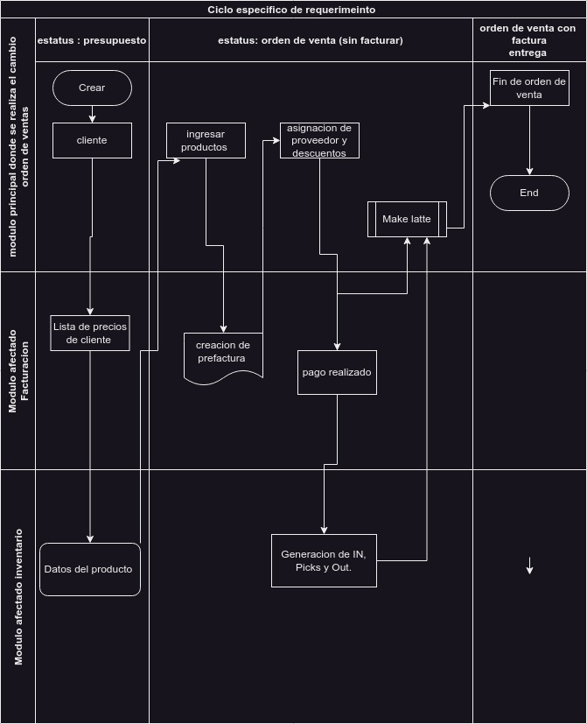
Incidencia o motivo de mejora: | En el proceso de ventas al momento de generar las cotizaciones e ingresar los productos en las lineas de producto, se puede aplicar promociones. Los cuales se ingresan a la cotización por medio de unas funciones que se activan y desactivan utilizando unas botones: Código de cupón, Promociones, Eliminar descuentos, Descuento, Agregar envío Afectando el total de la cotización |  |  |  |  | casos de uso a validar |  | Función | Condición | Proceso a realizar | Comportamiento esperado | Resultado obtenido | Estatus de la prueba
 |  |  |  |  |  |  |  | Creación de orden de venta y se establece un producto tipo servicio | Se establece un cliente que ya cuente con un registro previo, el vendedor pertenece a un equipo de venta | crea lineas en la cotización y se establece lo siguiente: * producto de tipo almacenable que no sea refacción * el proveedor, * Cantidad en “5”. | Se espera que el precio unitario y precio costo sea de solo lectura y no permita la edición de los mismos. Si el producto entre sus características el valor (linea --- line_id) no es “Llantas”. Permite el guardado de forma normal No se aplica promociones

Validación de requerimiento (evaluado por sistemas) | En el proceso de ventas al momento de generar las cotizaciones e ingresar los productos en las lineas de producto, se puede aplicar promociones entre los cuales pueden ser: promociones, cupones, tarjetas de regalo, tarjetas de lealtad, monederos electrónicos, códigos de descuento, comprar X y recibe Y, Cupones de la próxima orden. Los cuales segun una serie de reglas y normas para aplicarse de forma correcta según se requiera. En algunos casos estas reglas pueden aplicar a solo alguna categoría de productos, a productos específicos o según alguna configuración predefinida por los responsables correspondientes. |  |  |  |  |  |  | Creación o edición de linea en orden de venta | Se ingresan distintas lineas de productos de tipo refacción o servicio que el valor linea no sea “Llantas”, se guardan los cambios. Estatus borrador | Agregan productos en lineas de productos y se establece lo siguiente: *productos ramdom | Permite ingresar las distintas lineas o editar valores como precio y unidades. Al momento de guardar los cambios en la cotización se evaluara si algún producto contiene el valor “llanta” o sus derivados Ejemplo: “Llantas/Truck(CVT)/CMION-RADI” si es así, se activa las promociones y se agrega una nueva linea con un valor calculado, según una configuración previa ( Ventas/Menú - Productos/descuentos y lealtad).

 |  |  |  |  |  |  |  | Modificación de lineas de cotización, productos.lineas distinto a llantas | La cotización ya cuenta con distintas lineas de productos. | Edición de los campos precio unitario, cantidad, o se agrega o eliminan lineas en las cotización. | Permite realizar las modificaciones, al momento de guardar se evalúan todas las lineas de la cotizaciones buscando el valor “Llantas” en las lineas de la cotización, si no se encuentra se elimina la linea de la promoción forzando a se reestructuren los totales de la cotización.

Perspectiva del proyecto |  |  | Funciones del proyecto
Después de seleccionar los productos a cotizar, el vendedor debe presionar el botón correspondiente de de la promoción para que se vea reflejado como una linease productos con el detalle y nombre de la regla correspondiente |  |  | Los descuentos se establecen desde el modulo de ventas Menú Productos/ Descuentos y lealtad En donde se puede establecer un descuento y lealtad, donde se puede configurar: *Nombre del programa *Divisa *Lista de precios *Unidad de puntos *Activador del programa *Use puntos en *Fecha de inicio y fin *Reglas condicionales (puede ser una o mas) *Recompensas (puede ser una o mas )
 |  |  |  |  |  |  |  | Modificación de lineas de cotización, productos.lineas distinto a llantas | La cotización ya cuenta con distintas lineas de productos. | Edición de los campos precio unitario, cantidad, o se agrega o eliminan lineas en las cotización. | Permite realizar las modificaciones, al momento de guardar se evaluan todas las lineas de la cotización buscando el valor “Llantas” en las lineas de la cotización, si se encuentra genera un nuevo calculo actualizando los totales de la cotización, eliminando la linea existente y generando una linea nueva con un nuevo calculo según la regla a aplicar.

Características de los usuarios |  |  | Restricciones
grupos mínimo necesarios: Inventario/Inventario/Usuario Inventario/Compras/Usuario ventas/ventas/usuario: Documentos propios Facturación/Facturación/usuario Technical/descuento en lineas |  |  | El usuario de ventas deberá de tener un equipo de ventas, con esto nos aseguramos que los diarios y asignación de ubicación y almenes estén relacionados a su usuario. Ser responsable de la veracidad de precios y servicios ofrecidos al cliente así como seguir las métricas propuestas por la empresa para la asignación de precios descuentos y promociones asignados en las cotizaciones.

Suposiciones y dependencias |  |  | Requisitos futuros |  |  | Afectaciones a módulos externos
Se supone que el usuario cuenta con la capacitación y dominio el sistema, Que el sistema ya cuenta con los usuarios registrados y cuentan con todas las características necesarias para la venta, Que los productos ofrecidos cuentan con existencias y están correctamente registrados en el sistema
 |  |  |  |  |  | Pruebas sugeridas para la validación
 |  |  |  |  |  |  |  |  |  |  |  |  |  |  | Formato valido para estándar IEE830

 |  |  |  |  |  | Jasman Automotriz SA de CV

 |  |  |  |  |  |  |  |  |  | Promociones funcionamiento y automatización
 |  |  |  |  |  |  |  |  |  |  |  | 0
 |  |  |  |  |  | Fecha: |  | 03/12/2024 |  |  | Folio: | 778

 |  |  |  |  |  | Solicita: |  | Juan Manuel Yescas Estrada

 |  |  |  |  |  | Comentarios /descubrimientos durante el análisis o validación

 |  |  |  |  |  |  |  | Firma del solicitante |  |  | Firma de validación de requerimiento

 |  |  |  |  |  |  | Formato valido para estándar IEE830

